POLITICAS DE REGULACION
 | INSPECCIONES EN EL PESV
 | PUBLICACIÓN No. 85

8.1.5 POLITICAS DE REGULACION

POLITICA DE CONTROL DE ALCOHOL Y DROGAS
NO USO DE EQUIPOS DE COMUNICACIONES MOVILES MIENTRAS SE CONDUCE
SOCIALIZACION DE LA INFORMACION
REGULACION DE LA VELOCIDAD
REGULACION DE HORAS DE CONDUCCION Y DESCANSO

USO DEL CINTURON DE SEGURIDAD
POLITICAS DE CUMPLIMIENTO PROTOCOLOS DE BIO SEGURIDAD
SEÑALIZACION Y DEMARCACION

INSPEVEHICULOS
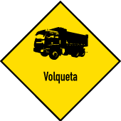
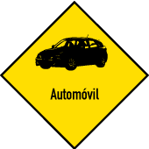
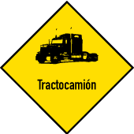
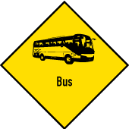
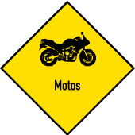

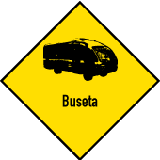

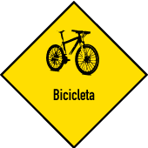
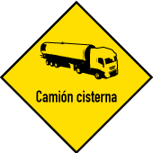
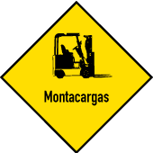
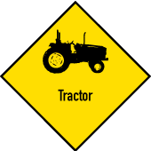
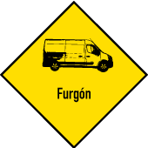

MOTOS
PROCEDIMIENTOS DE INSPECCION DIARIA DE LOS VEHICULOS

FORMATO DE INSPECCION PARA MOTOCICLETAS

Fecha: _____________________________Dependencia: ______________ ____________________
Nombre: __________________________________________Registro: ____ ____________________
Oficio: _______________________ Jefe inmediato: _____________ __________________________
Licencia de conducción: Si________ No_________Placa N° ___________ Cilindraje: _______________
El casco está en buen estado: Si___ No___ Debidamente identificado. Sí___ No___
Las gafas están en buen estado: Si___ No___ Qué tipo tiene: __________ ______________________
Los guantes están en buen estado: Si___ No___ Qué tipo de guantes tiene ____ _________________
Posee impermeable: Si___ No___ Estado:_________________________ ______________________
Utiliza zapatos de cuero y antideslizantes: Si___ No___
INSTRUCCIONES: Marque con un visto bueno si las partes evaluadas se encuentran bien y con una X si éstas se encuentran en mal estado y en observaciones explique lo malo que observó.

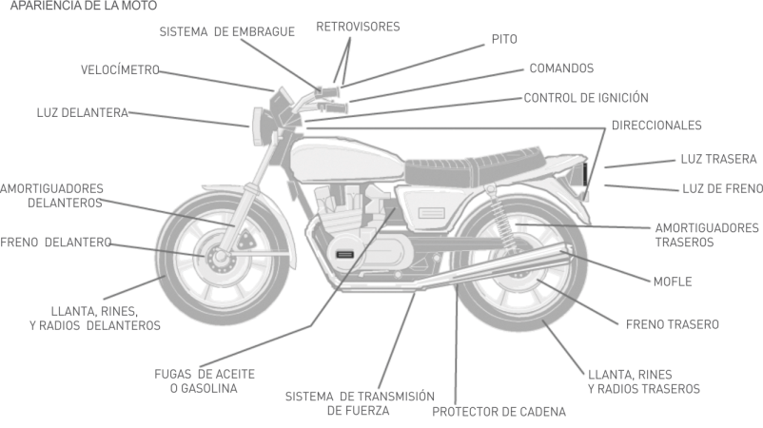

Observaciones: ____________________________________________________________________________________________________________ ____________________________________________________________________________________________________________

Nombre de quien realizo la inspección: __________________________________________________

